Foglio1
LISTINO BOS ITALY UNITA' ALIMENTAZIONE E ACCESSORI 05.2026

UNITA' DI BACKUP
IMMAGINE | CODICE | DESCRIZIONE | LISTINO MSRP
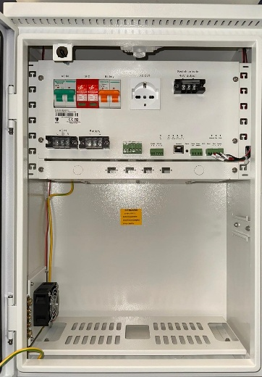 | BS-BBAL00PCV1 | Backup Box 48V - switch terze parti Barra DIN e terminale 48V per collegamento switch di terze parti Budget PoE 200W cassetto ottico 4 x connettori fibra LC blu 1 x Smart Control Card per connessione a software di gestione Software di monitoraggio incluso 2 x ventole di raffreddamento 1 x scaricatore Tamper anti apertura 1 x presa shuko 230V 1 x modulo porta fusibili di protezione linea 2 x interruttori magnetotermici 3 uscite alimentazione DC 12V da 3A ciascuna 1 uscita 48V Supporta batterie piombo 12V Predisposizione pressacavi, 4xPG7, 4xM25 Grado di protezione IP53 Dimensioni 560x380x220mm Ingombro massimo batteria: 220x300x190mm | 2,062.00 €
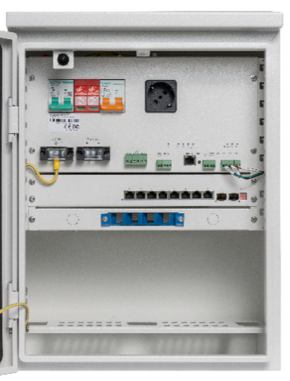 | BS-BBAL08PD2 | Backup Box con switch 7 porte PoE 1 x switch 7 porte PoE Megabit + 2 porte uplink Budget PoE 200W cassetto ottico 4 x connettori fibra LC blu 1 x Smart Control Card per connessione a software di gestione Software di monitoraggio incluso 2 x ventole di raffreddamento 1 x scaricatore Tamper anti apertura 1 x presa shuko 230V 1 x modulo porta fusibili di protezione linea 2 x interruttori magnetotermici 3 uscite alimentazione DC 12V da 3A ciascuna Supporta batterie piombo 12V Predisposizione pressacavi, 4xPG7, 4xM25 Grado di protezione IP53 Dimensioni 560x380x220mm Ingombro massimo batteria: 220x300x190mm | 2,200.00 €
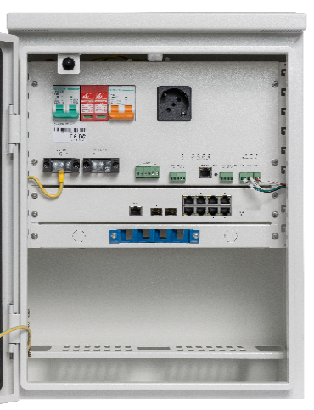 | BS-BBAL08PL2D2 | Backup Box con switch 8 porte PoE L2 1 x switch managed L2 8 porte PoE Gigabit + 2 porte uplink SFP Budget PoE 200W Cassetto ottico 4 x connettori fibra LC blu 1 x Smart Control Card per connesione a software di gestione Software di monitoraggio incluso 2 x ventole di raffreddamento 1 x scaricatore Tamper anti apertura 1 x presa shuko 230V 1 x modulo porta fusibili di protezione linea 2 x interruttori magnetotermici 3 uscite alimentazione DC 12V da 3A ciascuna, 1 uscita alimentazione DC 24V da 3A Supporta batterie piombo 24V Predisposizione pressacavi, 4xPG7, 4xM25 Grado di protezione IP53 Dimensioni 560x380x220mm Ingombro massimo batteria: 220x300x190mm | 2,509.00 €
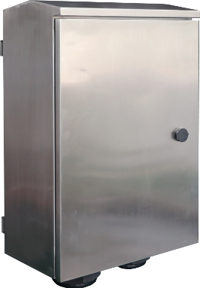 | BS-BBAL08PL2D2I | Backup Box Inox con switch 8 porte PoE L2 come BS-BBAL08PL2D2, ma con struttura in acciaio inox 316 | 4,114.00 €
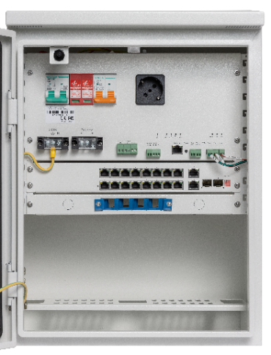 | BS-BBAL16PL2D2 (EOL) | Backup Box con switch 16porte PoE L2 1 x switch managed L2 16 porte PoE Gigabit + 2 porte uplink SFP Budget PoE 200W Cassetto ottico 4 x connettori fibra LC blu 1 x Smart Control Card per connesione a software di gestione Software di monitoraggio incluso 2 x ventole di raffreddamento 1 x scaricatore Tamper anti apertura 1 x presa shuko 230V 1 x modulo porta fusibili di protezione linea 2 x interruttori magnetotermici 3 uscite alimentazione DC 12V da 3A ciascuna, 1 uscita alimentazione DC 24V da 3A Supporta batterie piombo 48V (4 batterie 12V in serie) Predisposizione pressacavi, 4xPG7, 4xM25 Grado di protezione IP53 Dimensioni 560x380x220mm Ingombro massimo batteria: 220x300x190mm | 2,904.00 €
 | BS-BBAL16PL2D2V2 | Backup Box con switch 16porte PoE L2 1 x switch managed L2 16 porte PoE Gigabit + 2 porte uplink SFP Budget PoE 550W Cassetto ottico 4 x connettori fibra LC blu 1 x Smart Control Card per connesione a software di gestione Software di monitoraggio incluso 2 x ventole di raffreddamento 1 x scaricatore Tamper anti apertura 1 x presa shuko 230V 1 x modulo porta fusibili di protezione linea 2 x interruttori magnetotermici 3 uscite alimentazione DC 12V da 3A ciascuna, 1 uscita alimentazione DC 24V da 3A Supporta batterie piombo 48V (4 batterie 12V in serie) Predisposizione pressacavi, 4xPG7, 4xM25 Grado di protezione IP53 Dimensioni 560x380x220mm Ingombro massimo batteria: 220x300x190mm DISPONIBILE DA GIUGNO 2026 | 3,325.00 €

UNITA' DI BACKUP CON SUPPORTO PER NVR
IMMAGINE | CODICE | DESCRIZIONE | LISTINO
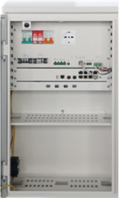 | BS-BBAL08PL2D4 | Backup Box con switch 8 porte PoE L2 e ripiano per NVR 1 x switch managed L2 8 porte PoE Gigabit + 2 porte uplink SFP Budget PoE 200W 2 x interruttori magnetotermici 1 x scaricatore 2 x ventole di raffreddamento 1 x presa italiana Cassetto ottico 4 x connettori fibra LC blu 1 x scheda rilevamento batteria 1 x converter da DC24V a DC48V + booster 1 x Smart Control Card per connessione a software di gestione 3 uscite alimentazione DC 12V da 3A ciascuna, 1 uscita 12V 5A, 1 uscita alimentazione DC 24V da 3A 1 x ripiano 75mm(A)x230(P) Necessita di batteria al piombo 24V Predisposizione pressacavi, 4xPG7, 4xM25 Predisposizione passaggio cavi 70x40mm Grado di protezione IP53 Dimensioni 660(A)x380(L)x270(P)mm | 2,926.00 €
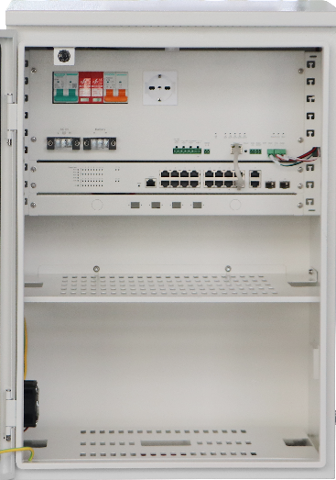 | BS-BBAL16PL2PD5 (EOL) | Backup Box con switch 16 porte PoE L2 e ripiano per NVR 1 x switch managed L2 16 porte PoE Gigabit + 2 porte uplink SFP 2 x interruttori magnetotermici 1 x scaricatore 2 x ventole di raffreddamento 1 x presa italiana Cassetto ottico 4 x connettori fibra LC blu 1 x converter da DC24V a DC48V 1 x scheda rilevamento batteria 1 x Smart Control Card per connessione a software di gestione 3 uscite alimentazione DC 12V da 3A ciascuna, 1 uscita 12V 5A, 1 uscita alimentazione DC 24V da 3A Budget PoE 200W 1 x ripiano 75mm(A)x230(P) Necessita di batteria al piombo 48V Predisposizione pressacavi, 4xPG7, 4xM25 Predisposizione passaggio cavi 70x40mm Grado di protezione IP53 Dimensioni 660(A)x450(L)x400(P)mm | 3,859.00 €
 | BS-BBAL16PL2PD5V2 | Backup Box con switch 16 porte PoE L2 e ripiano per NVR 1 x switch managed L2 16 porte PoE Gigabit + 2 porte uplink SFP Budget PoE 550W 2 x interruttori magnetotermici 1 x scaricatore 2 x ventole di raffreddamento 1 x presa italiana Cassetto ottico 4 x connettori fibra LC blu 1 x converter da DC24V a DC48V 1 x scheda rilevamento batteria 1 x Smart Control Card per connessione a software di gestione 3 uscite alimentazione DC 12V da 3A ciascuna, 1 uscita 12V 5A, 1 uscita alimentazione DC 24V da 3A 1 x ripiano 75mm(A)x230(P) Necessita di batteria al piombo 48V Predisposizione pressacavi, 4xPG7, 4xM25 Predisposizione passaggio cavi 70x40mm Grado di protezione IP53 Dimensioni 660(A)x450(L)x400(P)mm DISPONIBILE DA GIUGNO 2026 | 4,418.00 €

UNITA' DI BACKUP CON AUTORIPRISTINO, SUPPORTO PER NVR, ELETTROSERRATURA
IMMAGINE | CODICE | DESCRIZIONE | LISTINO
 | BS-BBAL08PL2D4DAREB | Backup Box con switch 8 porte PoE L2, differenziale autoripristinante, bluetooth, elettroserratura, ripiano NVR 1 x switch managed L2 8 porte PoE Gigabit + 2 porte uplink SFP Budget PoE 200W 1 x interruttore magnetotermico 10A Curva C 1 x interruttore magnetotermico 16A 1 x differenziale auto ripristinante 1 x scaricatore 2 x ventole di raffreddamento 1 x presa italiana Cassetto ottico 4 x connettori fibra LC blu 1 x scheda rilevamento batteria Bluetooth 1 x Smart Control Card per connessione a software di gestione 3 uscite 12Vcc + 1 uscita 12V 5A + 1 uscita 24Vcc pilotabili da remoto Elettro serratura + chiave di sblocco Predisposizione installazione contatore BS-CNTDDSU666 gestibile tramite RS485 Predisposizione per montaggior router 4G, antenna 4G+wifi inclusa 1 x ripiano 75mm(A)x230(P) Necessita di batteria al piombo 24V Predisposizione pressacavi, 4xPG7, 4xM25 Predisposizione passaggio cavi 70x40mm Grado di protezione IP53 Dimensioni 660(A)x380(L)x270(P)mm DISPONIBILE DA GIUGNO 2026 | 3,507.00 €

UNITA' DI ALIMENTAZIONE CICLO LAMPIONE
IMMAGINE | CODICE | DESCRIZIONE | LISTINO
 | BS-BCLAL00PD2 | Box alimentazione ciclo lampione 48V - switch terze parti Barra DIN e terminale 48V per collegamento switch di terze parti Budget PoE 200W 1 x Smart Control Card per connesione a software di gestione Software di monitoraggio incluso 2 x ventole di raffreddamento 1 x scaricatore protezione sovratensioni protezione anti apertura 1 x presa shuko 230V 1 x modulo porta fusibili di protezione linea 2 x interruttori magnetotermici 3 uscite 12Vcc + 1 uscita 24Vcc pilotabili da remoto Predisposizione per montaggior router 4G, antenna 4G+wifi inclusa Necessita di batteria al litio LiFePo4 24V Predisposizione pressacavi, 4xPG7, 4xM25 Predisposizione passaggio cavi 70x40mm Grado di protezione IP53 Dimensioni 560x380x220mm | 2,569.00 €
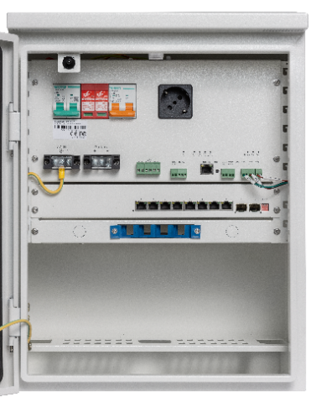 | BS-BCLAL08PD2 (EOL) | Box alimentazione ciclo lampione con switch 7 porte PoE 1 x switch 7 porte PoE Megabit + 2 porte uplink cassetto ottico 4 x connettori fibra LC blu 1 x Smart Control Card per connesione a software di gestione Software di monitoraggio incluso 2 x ventole di raffreddamento 1 x scaricatore protezione sovratensioni protezione anti apertura 1 x presa shuko 230V 1 x modulo porta fusibili di protezione linea 2 x interruttori magnetotermici Predisposizione per montaggior router 4G, antenna 4G+wifi inclusa 3 uscite alimentazione DC 12V da 3A ciascuna Budget PoE 200W Necessita di batteria al litio LiFePo4 24V Predisposizione pressacavi, 4xPG7, 4xM25 Predisposizione passaggio cavi 70x40mm Grado di protezione IP53 Dimensioni 560x380x220mm Ingombro massimo batteria: 220x300x190mm | 2,572.00 €
 | BS-BCLAL08PL2D2 | Box alimentazione ciclo lampione con switch 8 porte PoE L2 1 x switch managed L2 8 porte PoE + 2SFP cassetto ottico 4 x connettori fibra Lc blu 1 x Smart Control Card per connesione a software di gestione Software di monitoraggio incluso 2 x ventola di raffreddamento 1 x scaricatore Tamper anti apertura 1 x presa shuko 230V 1 x modulo porta fusibili di protezione linea 2 x interruttori magnetotermici Predisposizione per montaggior router 4G, antenna 4G+wifi inclusa 3 uscite alimentazione DC 12V da 3A ciascuna, 1 uscita alimentazione DC 24V da 3A Budget PoE 200W Necessita di batteria al litio LiFePo4 24V Predisposizione pressacavi, 4xPG7, 4xM25 Predisposizione passaggio cavi 70x40mm Grado di protezione IP53 Dimensioni 560x380x220mm Ingombro massimo batteria: 220x300x190mm | 2,856.00 €
 | BS-BCLAL08PL2D2I | Box alimentazione ciclo lampione Inox con switch 8 porte PoE L2 come BS-BCLAL08PL2D2, ma con struttura in acciaio inox 316 | 4,531.00 €

UNITA' DI ALIMENTAZIONE CICLO LAMPIONE CON SUPPORTO PER NVR
IMMAGINE | CODICE | DESCRIZIONE | LISTINO
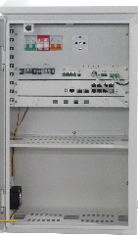 | BS-BCLAL08PL2D4 (EOL) | Box alimentazione ciclo lampioneBox con switch 8 porte PoE L2 e ripiano per NVR 1 x switch managed L2 8 porte PoE Gigabit + 2 porte uplink SFP Budget PoE 200W 1 x converter da DC48V a DC12V 1 x booster Cassetto ottico 4 x connettori fibra LC blu 1 x Smart Control Card per connessione a software di gestione 3 uscite alimentazione DC 12V da 3A ciascuna, 1 uscita 12V 5A, 1 uscita alimentazione DC 24V da 3A 2 x ventole di raffreddamento 1 x scaricatore 2 x interruttori magnetotermici Predisposizione per montaggior router 4G, antenna 4G+wifi inclusa 1 x ripiano 75mm(A)x230(P) Necessita di batteria al litio LiFePo4 24V Predisposizione pressacavi, 4xPG7, 4xM25 Predisposizione passaggio cavi 70x40mm Grado di protezione IP53 Dimensioni 660(A)x380(L)x270(P)mm | 3,182.00 €

UNITA' DI ALIMENTAZIONE FOTOVOLTAICO
IMMAGINE | CODICE | DESCRIZIONE | LISTINO
 | BS-BCLAL08PL2D4DAREB | Box alimentazione ciclo lampione con switch 8 porte PoE L2, differenziale autoripristinante, bluetooth, elettroserratura, ripiano NVR 1 x switch managed L2 8 porte PoE Gigabit + 2 porte uplink SFP Budget PoE 200W 1 x interruttore magnetotermico 10A Curva C 1 x interruttore magnetotermico 25A 1 x differenziale auto ripristinante 1 x scaricatore 2 x ventole di raffreddamento 1 x presa italiana Cassetto ottico 4 x connettori fibra LC blu 1 x scheda rilevamento batteria Bluetooth 1 x Smart Control Card per connessione a software di gestione 3 uscite 12Vcc + 1 uscita 12V 5A + 1 uscita 24Vcc pilotabili da remoto Elettro serratura + chiave di sblocco Predisposizione installazione contatore BS-CNTDDSU666 gestibile tramite RS485 Predisposizione per montaggior router 4G, antenna 4G+wifi inclusa 1 x ripiano 75mm(A)x230(P) Necessita di batteria al litio LiFePo4 24V Predisposizione pressacavi, 4xPG7, 4xM25 Predisposizione passaggio cavi 70x40mm Grado di protezione IP53 Dimensioni 660(A)x380(L)x270(P)mm Ingombro massimo 220 mm x 300 mm x 240 mm DISPONIBILE DA GIUGNO 2026 | 3,728.00 €

 | BS-BCLAL08PL2D5DAREB2 | Box alimentazione ciclo lampione ricarica rapida, con switch 8 porte PoE L2, differenziale autoripristinante, bluetooth, elettroserratura, ripiano NVR 1 x switch managed L2 8 porte PoE Gigabit + 2 porte uplink SFP Budget PoE 360W 1 x interruttore magnetotermico 10A Curva C 1 x interruttore magnetotermico 25A 1 x differenziale auto ripristinante 1 x scaricatore 2 x ventole di raffreddamento 1 x presa italiana Cassetto ottico 4 x connettori fibra LC blu 1 x scheda rilevamento batteria Bluetooth 1 x Smart Control Card per connessione a software di gestione 3 uscite 12Vcc + 1 uscita 12V 5A + 1 uscita 24Vcc pilotabili da remoto Elettro serratura + chiave di sblocco Predisposizione installazione contatore BS-CNTDDSU666 gestibile tramite RS485 Predisposizione per montaggior router 4G, antenna 4G+wifi inclusa Sistema di carica rapida della batteria 1 x ripiano 75mm(A)x230(P) Necessita di batteria al litio LiFePo4 48V Predisposizione pressacavi, 4xPG7, 4xM25 Predisposizione passaggio cavi 70x40mm Grado di protezione IP53 Dimensioni 660(A)x450(L)x400(P)mm Possibilità di alloggiare due BS-BATL2450 DISPONIBILE DA GIUGNO 2026 | 5,642.00 €

UNITA' DI ALIMENTAZIONE FOTOVOLTAICO
IMMAGINE | CODICE | DESCRIZIONE | LISTINO
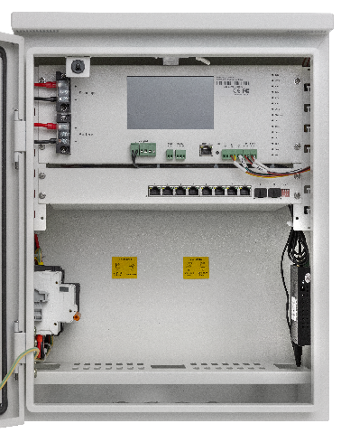 | BS-BALS08PM5D2 (EOL) | Box per pannello solare con switch 7 porte PoE 1 x switch 7 porte PoE Megabit + 2 porte uplink Budget PoE 200W 1 x schermo touch screen 5" 1 x controller MPPT per pannello solare 1 x Smart Control Card per connesione a software di gestione Software di monitoraggio in Cloud incluso 2 x ventola di raffreddamento 2 x interruttori magnetotermici 1 x scaricatore protezione sovratensioni protezione anti apertura 1 x modulo porta fusibili di protezione linea 3 uscite alimentazione DC 12V da 3A ciascuna Uscita alimentazione DC Predisposizione per montaggior router 4G, antenna 4G+wifi inclusa Necessita di batteria al litio LiFePo4 12V Predisposizione pressacavi, 4xPG7, 4xM25 Grado di protezione IP53 Dimensioni: 560x380x220mm Ingombro massimo batteria: 280x260x190mm | 2,482.00 €
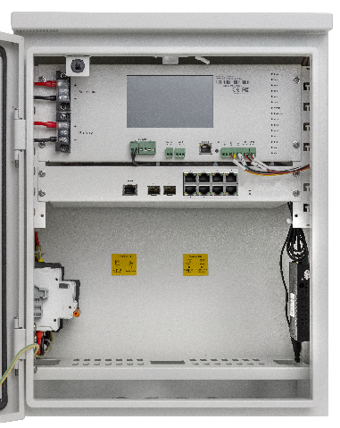 | BS-BALS08PL2M5D2 | Box per pannello solare con switch 8 porte PoE L2 1 x switch managed L2 8 porte PoE Gigabit + 2 porte uplink SFP Budget PoE 200W 1 x schermo touch screen 5" 1 x controller MPPT per pannello solare 1 x Smart Control Card per connessione a software di gestione Software di monitoraggio incluso 2 x ventole di raffreddamento 2 x interruttori magnetotermici 1 x scaricatore Tamper anti apertura 1 x modulo porta fusibili di protezione linea Predisposizione per montaggior router 4G, antenna 4G+wifi inclusa 3 uscite alimentazione DC 12V da 3A ciascuna, 1 uscita alimentazione DC 24V da 3A Necessita di batteria al litio LiFePo4 24V Predisposizione pressacavi, 4xPG7, 4xM25 Grado di protezione IP53 Dimensioni: 560x380x220mm Ingombro massimo batteria: 280x260x190mm | 2,820.00 €
 | BS-BALS08PL2M5D2I | Box Inox per pannello solare con switch 8 porte PoE L2 come BS-BALS08PL2M5D2, ma con struttura in acciaio inox 316 | 4,551.00 €

UNITA' DI ALIMENTAZIONE FOTOVOLTAICO CON SUPPORTO PER NVR
IMMAGINE | CODICE | DESCRIZIONE | LISTINO
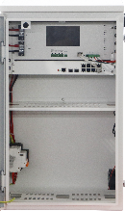 | BS-BALS08PL2M5D4 | Box per pannello solare con switch 8 porte PoE L2 con ripiano per NVR 1 x switch managed L2 8 porte PoE Gigabit + 2 porte uplink SFP Budget PoE 200W 1 x schermo touch screen 5" 2 x ventole di raffreddamento 1 x scaricatore 2 x interruttori magnetotermici 1 x controller MPPT per pannello solare 1 x converter da DC48V a DC12V 1 x booster 1 x Smart Control Card per connessione a software di gestione Predisposizione per montaggior router 4G, antenna 4G+wifi inclusa 3 uscite alimentazione DC 12V da 3A ciascuna, 1 uscita 12V 5A, 1 uscita alimentazione DC 24V da 3A 1 x ripiano 75mm(A)x230(P) Necessita di batteria al litio LiFePo4 24V Predisposizione pressacavi, 4xPG7, 4xM25 Predisposizione passaggio cavi 70x40mm Grado di protezione IP53 Dimensioni 660(A)x380(L)x270(P)mm | 3,356.00 €

UNITA' DI ALIMENTAZIONE DUAL POWER
IMMAGINE | CODICE | DESCRIZIONE | LISTINO
 | BS-BALDP08PL2D4 | Box alimentazione DUAL POWER con switch 8 porte PoE L2 Combina alimentazione ciclo lampione + pannello solare Switch managed L2 8 porte PoE Gigabit + 2 SFP Budget PoE 200W 2 x ventole di raffreddamento 1 x scaricatore 2 x interruttori magnetotermici 1 x controller MPPT per pannello solare Software di monitoraggio incluso 3 uscite 12Vcc + 1 uscita 24Vcc pilotabili da remoto Predisposizione per montaggior router 4G, antenna 4G+wifi inclusa Necessita di batteria al litio LiFePo4 24V Predisposizione pressacavi, 4xPG7, 4xM25 Predisposizione passaggio cavi 70x40mm Grado di protezione IP53 Dimensioni: 560x380x220mm DISPONIBILE DA GIUGNO 2026 | 4,225.00 €

BOX DI DERIVAZIONE
IMMAGINE | CODICE | DESCRIZIONE | LISTINO
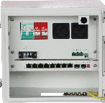 | BS-BALB08PD1 | Box di derivazione con switch 8 porte PoE 1 x switch 8 porte PoE Megabit + 2 porte uplink Budget PoE 180W 1 x ventola di raffreddamento,1 x interruttore magnetotermico, 1 x scaricatore, 2 x prese EU 1 x tamper apertura porta + luce di cortesia 3 uscite a 12V da 3A ciascuna Predisposizione pressacavi 4xPG7, 4xM25 Predisposizione passaggio cavi 70x40mm Grado di protezione IP53 Dimensioni 260mm(A)*280mm(L)*200mm(P) | 1,218.00 €
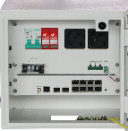 | BS-BALB08PL2D1 | Box di derivazione con switch 8 porte PoE L2 1 x switch L2 8 porte PoE Gigabit + 2 porte uplink SFP Budget PoE 180W 1 x ventola di raffreddamento,1 x interruttore magnetotermico, 1 x scaricatore, 2 x prese EU 1 x tamper apertura porta + luce di cortesia 3 uscite a 12V da 3A ciascuna Predisposizione pressacavi 4xPG7, 4xM25 Predisposizione passaggio cavi 70x40mm Grado di protezione IP53 Dimensioni 260mm(A)*280mm(L)*200mm(P) | 1,489.00 €
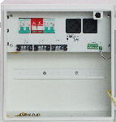 | BS-BALB00V1D2 | Box di derivazione 48V - switch terze parti Budget PoE 180W 1 x ventola di raffreddamento, 2 x interruttori magnetotermici, 1 x scaricatore, 2 x prese EU 1 x tamper apertura porta + luce di cortesia 3 uscite a 12V da 3A ciascuna 1 x terminale uscita 48Vdc 1 x terminale uscita 230Vac 1 x barra DIN Predisposizione pressacavi 4xPG7, 4xM25 Predisposizione passaggio cavi 70x40mm Grado di protezione IP53 Dimensioni 350mm(A)*350mm(L)*220mm(P) | 1,294.00 €

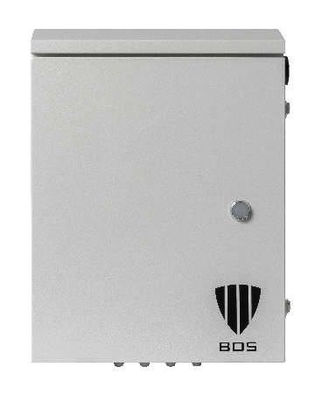 | BS-BME563822D2D | Box vuoto in metallo con 2 barra DIN Dimensioni 560x380x220mm Predisposizione pressacavi, 4xPG7, 4xM25 | 541.00 €

ACCESSORI PER IL MONTAGGIO
 | BS-SBA001PMA | Set staffe in acciaio inox per montaggio box alimentazione su palo. | 150.00 €
 | BS-SBA001SAA | Accessorio opzionale per BS-SBA001PMA. Semplifica il montaggio del box su palo. Compatibile con BS-BBAL08PL2D4DAREB, BS-BCLAL08PL2D4DAREB, BS-BCLAL08PL2D5DAREB2, BS-BALDP08PL2D4 | 81.00 €
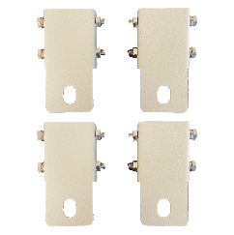 | BS-SBA001WMA | Set staffe per montaggio box a parete. | 71.00 €
 | BS-SBA001GB | Base per installazione a pavimento per box alimentazione. Compatibile con BS-BBAL08PD2, BS-BBAL08PL2D2, BS-BBAL16PL2D2, BS-BCLAL08PL2D2, BS-BALS08PM5D2, BS-BALS08PL2M5D2 Dimensioni 400mm(A)x380mm(L)x220mm(P) | 405.00 €
 | BS-SBA001GBI | Base da pavimento in acciaio inox 316 Dimensioni 400mm(A)x380mm(L)x220mm(P) | 1,265.00 €
 | BS-SGB001CP | Contropiastra per fissaggio base da pavimento BS-SBA001GB e BS-SBA001GBI | 184.00 €
 | BS-SBA002GB | Base da pavimento, compatibile con modelli BS-BCLAL08PL2D4, BS-BALS08PL2M5D4, BS-BBAL08PL2D4 Dimensioni 400mm(A)x380mm(L)x270mm(P) | 570.00 €
 | BS-SGB002CP | Contropiastra per il fissaggio della base BS-SBA002GB | 221.00 €

 | BS-CNTDDSU666 | Contatore energia monofase, protocollo comunicazione Modbus RS485. Compatibile con BS-BBAL08PL2D4DAREB, BS-BBAL08PL2D4DAREB e BS-BCLAL08PL2D5DAREB2 | 295.00 €

 | BS-STM01TWPRLU | STAZIONE METEREOLOGICA, GESIONE BUS 485 (MODUBUS), INTEGRATA CON STAZIONI ALIMENTAZIONE BOS PROVVISTE DI CONTROLLER. Parametri misurati: temperatura, umidità, pressione atmosferica, velocità del vento, direzione del vento, intensità luminosa, precipitazioni, rumore, PM2.5, PM10 DISPONIBILE DA LUGLIO 2026 | 4,652.00 €

ACCESSORI PER LA CONNETTIVITA'
 | BS-BB4GRUTWL | Router 4G e WIFI per installazione su box | 890.00 €
 | BS-BBSOCLCB | Bussola LC acquamarina | 3.50 €
 | BS-BBSOCLCV | Bussola LC viola | 3.50 €

SWITCH PRO
 | BS-SW081GPOE2F | SWITCH L2 8 PORTE POE 10/100/1000 + 2 SFP; INSTALLAZIONE A RACK. IDEALI PER L'UTILIZZO CON UNITA' ALIMENTAZIONE | 564.00 €
 | BS-SW161GPOE2U2F | SWITCH L2 16 PORTE POE 10/100/1000 + 2 UPLINK 10/100/1000 + 2 SFP; INSTALLAZIONE A RACK. IDEALI PER L'UTILIZZO CON UNITA' ALIMENTAZIONE | 1,155.00 €
 | BS-SW241GPOE4F | SWITCH L2 24 PORTE POE 10/100/1000 +4 SFP GIGABIT; INSTALLAZIONE A RACK. IDEALI PER L'UTILIZZO CON BOX UNITA' ALIMENTAZIONE | 1,250.00 €
 | BS-SW041NGPOE2UF | SWITCH INDUSTRIALE L2 4 PORTE POE 10/100/1000 + 2 SFP; INSTALLABILI SU BARRA DIN. IDEALI PER L'UTILIZZO CON BOX UNITA' ALIMENTAZIONE | 495.00 €
 | BS-SW081NGPOE2UF | SWITCH INDUSTRIALE L2 8 PORTE POE 10/100/1000 + 2 SFP; INSTALLABILI SU BARRA DIN. IDEALI PER L'UTILIZZO CON BOX UNITA' ALIMENTAZIONE | 577.00 €
 | BS-SW161NGPOE4UF | SWITCH INDUSTRIALE L2 16 PORTE POE 10/100/1000 + 4 SFP; INSTALLABILI SU BARRA DIN. IDEALI PER L'UTILIZZO CON BOX UNITA' ALIMENTAZIONE | 950.00 €

ACCESSORI SWITCH PRO
 | BS-AL15048 | Alimentatore ridondante per BS-SW041NGPOE2UF | 137.00 €
 | BS-AL24048 | Alimentatore ridondante per BS-SW081NGPOE2UF | 263.00 €
 | BS-AL48048 | Alimentatore ridondante per BS-SW161NGPOE4UF | 455.00 €
 | BS-GBICNTIG20NOM | GBIC MONOMODALE, LC, 20Km | 60.00 €
 | BS-GBICNTIG05LTI | GBIC MULTIMODALE LC, 500m | 57.00 €
 | BS-SFP125RJ45100M | TRANSCIEVER SFP-RJ45 GIGABIT | 67.00 €

PANNELLO SOLARE
 | BS-PANEL18200 | PANNELLO SOLARE 18V - 200W, IDEALE PER INSTALLAZIONE CON UNITA' DI ALIMENTAZIONE FOTOVOLTAICO BS-BALS08PM5D2. COLLARE A PALO INCLUSO. | 755.00 €
 | BS-PANEL36200 | PANNELLO SOLARE 36V - 200W, IDEALE PER INSTALLAZIONE CON UNITA' DI ALIMENTAZIONE FOTOVOLTAICO. COLLARE A PALO INCLUSO. | 846.00 €
 | BS-PANEL36400 | PANNELLO SOLARE 36V - 400W, IDEALE PER INSTALLAZIONE CON UNITA' DI ALIMENTAZIONE FOTOVOLTAICO. COLLARE A PALO INCLUSO. | 1,323.00 €

BATTERIE
 | BS-NP1712I | Batteria piombo Yuasa 12V 17Ah | 180.00 €
 | BS-BATL2450 | Batteria litio LiFePo4 24V 50Ah (1200Wh) | 767.00 €
 | BS-BATL12100 | Batteria litio LiFePo4 12V 100Ah (1200Wh) | 767.00 €

PREZZI VALIDI DAL 04/05/2026

